前座总成首页
 |  |  |  |  |  |  |  |  |  |  |  |  |  |  |  | 版本：A 识别号：GR/ZY/BOM-2022-03-001
编号：GR-21-01-23
车型 |  | 红岩 |  |  | 红岩H7/EH7副驾固定式座椅EBOM清单 |  |  |  |  |  |  |  |  |  | 编制 | 审核 | 标准化 | 批准 | 页次 | 日 期
 |  |  |  |  | (首页 ) |  |  |  |  |  |  |  |  |  | 李世新 |  |  |  | 1/1 | 2023.10.26
图示 |  |  | NO. | 件号 |  |  | 件名 |  |  | 产品描述 |  |  |  |  | 单台用量 | 车型配置 |  | 备注
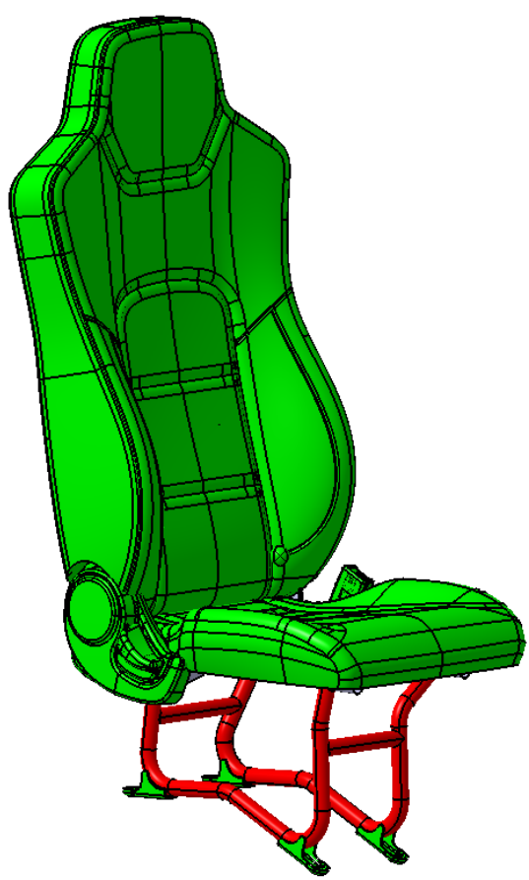 |  |  | 1 | 6000149205/SHT0016238 |  |  | （固定式）副驾固定式座椅 |  |  | 靠背调节、安全带锁扣 |  |  |  |  | 1 | 自卸车
 |  |  |  |  |  |  |  |  |  |  |  |  |  |  | 1 | 自卸车
 |  |  |  |  |  |  |  |  |  |  |  |  |  |  | 1 | 载货车
 |  |  |  |  |  |  | 以下空白

变更履历
No | 日期 | 零件号 | 零件名称 | 变更内容 | 变更原因 | 变更来源 |  | No | 日期 | 零件号 | 零件名称 | 变更内容 | 变更原因 | 变更来源

